Sheet1
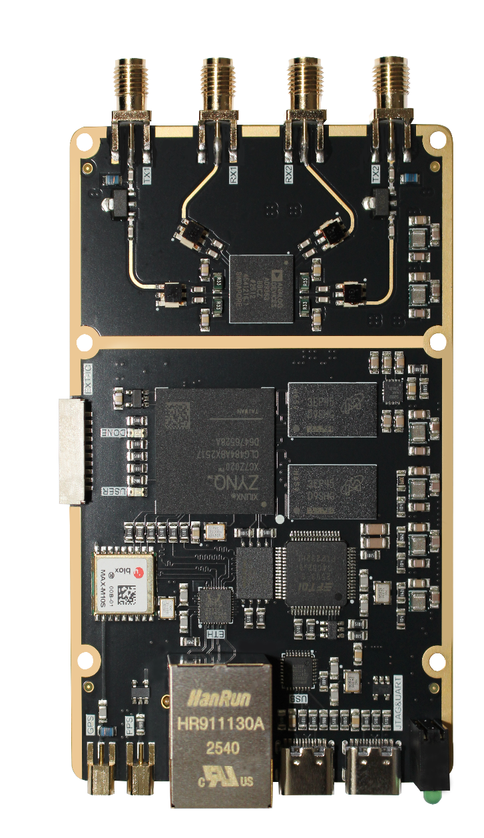

EXT_IO定义： | 5V | GND | IO7 | IO6 | IO5 | IO4 | IO3 | IO2 | IO1 | IO0

